Sheet1
入库清单 |  |  |  |  |  | 箱单信息
义乌新库房地址：雪峰西路751号（高德导航义乌华鼎锦纶股份有限公司院里）接货电话：18072363466 上班时间：早8.30到晚19点， 收货人（客户代码CZ3187） |  |  | 客户代码:CZ3187
 |  |  | 运输方式:TIR卡航

 |  |  | CZ3187-0323-5

序号 | 产品信息 | 外箱箱唛 |  | 预期数量 | 收货数量 | 图片 | 重量 | 体积 | 产品名 | 材质
1 | 20162-Y07U0015-B01 刀剑展示架 | CZ3187-0323-5/1 |  | 7 |  | 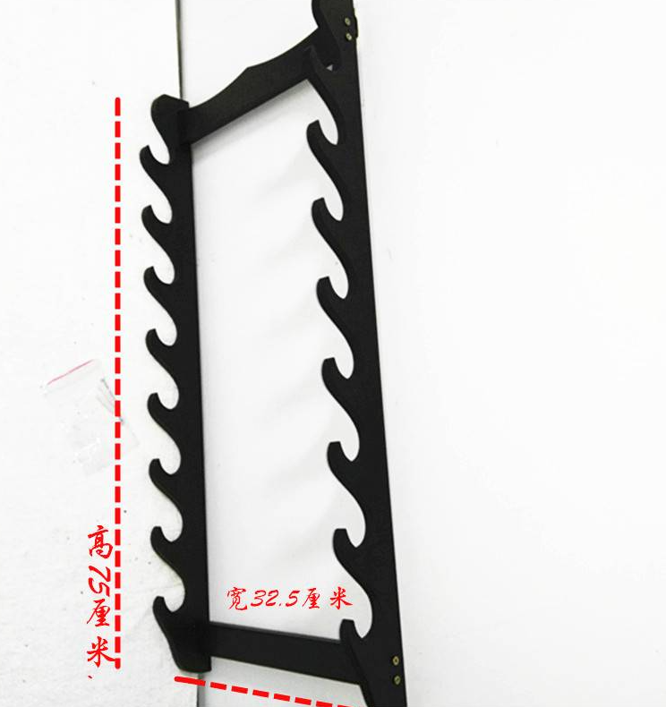 | 35.5 | 0.15 | 刀剑展示架 | 中纤板
 |  | CZ3187-0323-5/2 |  | 7
 |  | CZ3187-0323-5/3 |  | 7
 |  | CZ3187-0323-5/4 |  | 7
 |  | CZ3187-0323-5/5 |  | 7

 |  |  |  |  |  |  | 总重量 | 总体积 | 密度
 |  |  |  |  |  |  | 35.5 | 0.15 | 236.67

